Ficha técnica
Anuario de Recursos y Actividades de Salud 2015

ASPECTOS METODOLÓGICOS
NOTA IMPORTANTE:
Durante el periodo de recolección 2015, en comparación a lo registrado en 2014, se reportaron los siguientes cambios:
Incorporación de 19 establecimientos de salud con internación hospitalaria; así también 61 establecimientos fueron categorizados por el Ministerio de Salud Pública como "sin internación hospitalaria".
77 establecimientos de salud cerraron (35 con internación hospitalaria y 42 sin internación hospitalaria).

OBJETIVOS DE LA INVESTIGACIÓN:
· Disponer de datos de consulta ambulatoria de salud que permitan conocer los recursos con que cuenta el país en lo referente a atenciones médicas, personal ocupado, equipos e instalaciones.
· Proporcionar al sector público y privado datos estadísticos referentes a los establecimientos de salud del país en lo concerniente a: actividades que realizan, personal ocupado, equipos y recursos físicos.

UNIDAD DE INVESTIGACIÓN:
La unidad de investigación es el establecimiento de salud con internación y sin internación hospitalaria.

UNIVERSO DE LA INVESTIGACIÓN:
El universo está constituido por todos los establecimientos de salud con internación y sin internación hospitalaria que existen en el país, sean estos de carácter público o privado, entre los que están: hospitales, clínicas, centros de salud, subcentros de salud, puestos de salud y otros establecimientos sin internación: Cruz Roja, centros de planificación familiar, clínicas y brigadas móviles, etc.

FRECUENCIA DE LA INVESTIGACIÓN:
La investigación y publicación de la Estadística de Recursos y Actividades de Salud es de periodicidad anual.

RECOLECCIÓN DE LA INFORMACIÓN:
La información proviene de registros administrativos y la proporcionan los establecimientos de salud, a través del formulario Estadístico Anual de Recursos y Actividades de Salud, que es recolectado de forma anual. Cabe mencionar que el IESS y el Seguro Social Campesino envían la información de las consultas de morbilidad, prevención, recuperación y estomatología en otros grupos de edad distintos al establecido en el formulario de Recursos y actividades de Salud, por lo cual dicha información solo consta en los cuadros del anuario y no en la base de datos.

CONTENIDO DE LOS TEMAS INVESTIGADOS EN EL FORMULARIO:

Identificación del establecimiento
Datos generales del establecimiento como son: identificación y clasificación, (clase, tipo, entidad y sector), nombre, ubicación geográfica, tiempo de funcionamiento, sector y entidad del que dependen.
Personal ocupado
En esta sección se recaba información del personal que trabaja en el establecimiento de salud, clasificado en médicos de acuerdo a su especialidad, otros profesionales con título universitario, licenciados y/o tecnólogos de salud, auxiliares de enfermería, otros auxiliares de la salud, personal administrativo, personal sanitario de apoyo y otros.
Actividades que realiza el establecimiento
Se investiga las actividades que desarrolla y los servicios que presta el establecimiento de salud en temas como: consultas de morbilidad y prevención, visitas domiciliarias, actividades y servicios de estomatología, determinaciones de laboratorio, servicios de imagenología y diagnóstico, tratamientos, cirugías, recetas despachadas, actividades de trabajo social, actividades de vigilancia sanitaria.
Equipos disponibles
Recursos con que cuenta el establecimiento para atención al usuario, como: equipos de imagenología, diagnóstico, tratamiento, cirugía, obstetricia, salas de operación, cuidados intensivos, cuidados intermedios, parto, laboratorios y farmacia o botiquín.

PRINCIPALES DEFINICIONES:

Establecimientos con internación hospitalaria, son aquellos establecimientos que atienden las 24 horas y tienen el servicio de hospitalización a los pacientes.
Hospital básico.- Unidad de salud que brinda atención ambulatoria, emergencia y hospitalización de corta estancia en: medicina general, ginecoobstetricia, pediátrica y cirugía de emergencia; forma parte y es el eje del sistema de referencia y contrareferencia de los servicios de primer nivel y se ubica generalmente en cabeceras cantonales.
Hospital general.- Unidad operativa que provee atención de salud ambulatoria e internación en las cuatro especialidades básicas y algunas subespecialidades de la medicina, resuelve las referencias recibidas de las unidades de menor complejidad y las contrarefiere; y realiza docencia e investigación. Corresponde al segundo nivel de prestación de servicios y está ubicado en las capitales de provincia y cabeceras cantonales de mayor concentración poblacional.
Hospital especializado.- Unidad operativa que brinda atención de salud ambulatoria de especialidad, de referencia y hospitalización en una especialidad o subespecialidad o que atiende a un grupo de edad específico; atiende a la población local o nacional mediante el sistema de referencia y contrareferencia y puede ser de tipo agudo o crónico. Corresponde al tercer nivel de atención, realizan docencia e investigación en salud y está localizado en ciudades consideradas de mayor desarrollo y concentración poblacional. Son de tipo agudo los establecimientos que cubren una especialidad, cuya atención demandan los enfermos internados, con un promedio de permanencia no mayor de 30 días de estada y, crónico, los establecimientos que cubren una especialidad, cuya atención demandan los enfermos internados, con un promedio de permanencia mayor a 30 días.
Hospital de especialidades.- Es la unidad de salud de referencia de la más alta complejidad, destinada a brindar atención especializada de emergencias, recuperación y rehabilitación a los usuarios de las diferentes especialidades y subespecialidades médicas; es un establecimiento de pacientes agudos y atiende a toda la población del país a través de la referencia y contrareferencia. En ésta categoría se encuentran por ejemplo los hospitales Eugenio Espejo en Quito y León Becerra en Guayaquil.
Corresponden al tercer nivel de prestación de servicios, desarrollan actividades de docencia e investigación en salud y están ubicados en las ciudades consideradas como polos de desarrollo y de mayor concentración poblacional.
Existen tanto en el sector público como privado. Los que corresponden al campo privado disponen de servicios de diagnóstico clínico, patológico e imagenología, farmacia interna con stock de medicamentos e insumos médicos y odontológicos.
Clínica general.- Unidad de salud que brinda atención de salud ambulatoria y de hospitalización en las especialidades básicas de la medicina o algunas subespecialidades, dispone de servicios de consulta externa, emergencia, odontología, internación, centro quirúrgico u obstétrico, farmacia interna con stock básico de medicamentos e insumos médicos y auxiliares de diagnóstico.
Clínica especializada.- Unidad que brinda atención de salud ambulatoria y hospitalización en una de las especialidades de la medicina y subespecialidades de la misma, o que atiende a grupos de edad específicos; dispone de servicios de diagnóstico clínico patológicos e imagenología, farmacia interna con stock de medicamentos e insumos médicos y odontológicos. Corresponde al tercer nivel de atención con servicios especializados brindados por médicos especialistas.
Establecimientos sin internación, son aquellos establecimientos que no atienden las 24 horas y no dan el servicio de hospitalización.
Puesto de salud.- Es una unidad de salud que realiza actividades básicas de fomento, promoción y prevención de la salud, primeros auxilios, acciones básicas de saneamiento ambiental y actividades con participación de la comunidad, mantiene relaciones de dependencia técnica y administrativa e informa sus actividades al subcentro de salud de la parroquia a la que pertenece.
Es atendido por un auxiliar de enfermería y está ubicado en parroquias rurales, anejos o recintos.
Subcentro de salud.- Es una unidad operativa que realiza actividades básicas de fomento, prevención, promoción y recuperación de la salud, incluyendo atención del parto normal de emergencia y atención odontológica. En ciertos casos, promueve acciones básicas de saneamiento ambiental y actividades de participación comunitaria. Es atendido por un equipo básico conformado por médico, odontólogo, enfermera y auxiliar de enfermería; está ubicado en cabeceras parroquiales, principalmente.
Centro de salud.- Es la unidad operativa que brinda servicios integrados e integrales de fomento, promoción, prevención, recuperación de la salud y atención odontológica. Dispone de servicios auxiliares de diagnóstico como laboratorio clínico y opcionalmente imagenología, promueve acciones de saneamiento ambiental y participación social. Algunos centros poseen camas de observación para la atención del parto normal y rehidratación, otros cumplen funciones de controlsanitario. Está ubicado preferentemente en cabeceras provinciales y cantonales.
Dispensario médico.- Es una unidad de salud de tipo ambulatorio que brinda atención médica curativa. En algunos dispensarios tienen médico, odontólogo y enfermera.
Otros establecimientos sin internación.- Incluye a todos los demás establecimientos de salud no descritos como son: Cruz Roja, Instituto Nacional de la Niñez y la Familia (INFA), centros de planificación familiar; Aprofe (Asociación Pro Bienestar de la Familia Ecuatoriana) y Cemoplaf (Centro Médico de Orientación y Planificación Familiar), clínicas y brigadas móviles, etc.
Salas de cuidados intensivos.- Son salas provistas con equipos de alta tecnología como equipos nucleares y personal para control permanente de un paciente en estado crítico. Entre ellos debe tener mínimo: Monitor; Equipo de fibrilación; Respirador; Succionador; Coche de paro o Coche de cardioreanimación.
Consulta ambulatoria.- Consulta brindada a un paciente que acude al establecimiento de salud por sus propios medios a recibir atención médica.
Consulta médica.- Es un conjunto de acciones básicamente médicas, destinadas a formular el diagnóstico, pronóstico y tratamiento del estado de salud de una persona.
Primera consulta.- Es la consulta brindada a un paciente por primera vez, por una determinada enfermedad o acción de salud y en un determinado servicio. En el caso de que el paciente concurra al mismo servicio o a otro, por otra enfermedad o acción de salud, se computará nuevamente como consulta de primera vez. Consulta subsecuente.- Es la consulta subsiguiente a la primera otorgada a una persona, por una determinada enfermedad, en el año de información.
Morbilidad.- Es la frecuencia de las enfermedades en una población. “… sirve para señalar la cantidad de personas o individuos considerados enfermos o víctimas de una enfermedad en un espacio y tiempo determinados”.
Consulta de morbilidad.- Consultas realizadas por médico, psicólogo y obstetriz a los/las pacientes con relación a un cuadro patológico.
Consulta externa de morbilidad.- Es la acción brindada por un profesional a las personas en relación a un cuadro patológico dado, producido por la demanda espontánea o programada en un establecimiento de salud.
Primera consulta de morbilidad.- Es la atención brindada por un profesional a un paciente por primera vez ante una enfermedad con diagnóstico presuntivo o definitivo. Cada nuevo episodio de una patología o una nueva patología, corresponderá a una consulta de primera vez.
Consulta subsecuente de morbilidad.- Es la consulta o consultas posteriores a la primera consulta de un mismo estado patológico o episodio hasta que concluya.
Estomatología.- Parte de la medicina que se ocupa de la anatomía, la fisiología y las enfermedades de la boca y sus estructuras, como los dientes, la lengua, los labios, entre otras.
Visita domiciliaria.- Es la actividad de trabajo de campo por medio de la cual se visita el domicilio, con fines de educación sanitaria, control de tratamiento, seguimiento del caso, etc.

PROCESAMIENTO DEL REGISTRO ESTADÍSTICO DE RECURSOS Y ACTIVIDADES DE SALUD:

El procesamiento de la información comprende 6 etapas:
1.- Crítica de la información
2.- Codificación de la información
3.- Ingreso (digitación) de la información
4.- Validación de la información
5.- Generación de tabulados
6.- Elaboración y publicación del Anuario de Recursos y Actividades de Salud (RAS).

1.- Crítica de la información
Se verifica la consistencia y completitud de los datos contenidos en cada uno de los capítulos de los informes para asegurar la calidad y confiabilidad de la información. Los informes estadísticos de RAS son criticados en las Coordinaciones Zonales del INEC, a través del manual de crítica y codificación. Cuando la información está incompleta o se han detectado inconsistencias, personal de las Direcciones Regionales del Instituto Nacional de Estadística y Censos se encarga de solicitar la aclaración, con el propósito de completar o corregir los datos. Este proceso se lo hace vía telefónica o a través de visitas personales a las oficinas.
2.- Codificación de la información
En esta fase se definen los códigos para cada categoría de respuesta. Para el caso de las variables de ubicación geográfica se utiliza la División Política Administrativa 2010.
3. Ingreso (digitación) de la información
Es el ingreso de la información de los formularios a un sistema informático diseñado para el efecto. Una vez ingresada toda la información, se procede a validar la información y a realizar un análisis de cobertura de la información.
4. Validación de la información
La información ingresada se valida a través de sistemas informáticos, que contienen parámetros de consistencia. Al igual que en la fase de crítica, se busca detectar posibles errores de consistencia y valores atípicos, que deben de ser analizados de manera coherente. Cuando se determina que la información está incompleta, o se han detectado inconsistencias, personal de las Direcciones Regionales del Instituto Nacional de Estadística y Censos, se encarga de solicitar la aclaración, con el propósito de completar o corregir los datos, este proceso se lo hace vía teléfono o a través de visitas personales a los establecimientos de salud.
5. Tabulación
Con la información validada, y en base al plan de tabulación, se construyen cuadros con información estadística a través del paquete estadístico SPSS (Statitistical Package for Social Sciencies). En los cuadros que se han elaborado también encontramos los indicadores más frecuentes que se calculan en el Anuario de Recursos y Actividades de Salud que son los siguientes:

1. Tasa de médicos:
Fórmula de cálculo
$${TM}^{t}=\frac{{NM}^{t}}{{EP}^{t}}∗k$$
Donde:
${TM}^{t}$=Tasa de médicos en un período determinado(t)
${NM}^{t}$=Número de médicos que trabajan en establecimientos de salud públicos y privados en un periodo determinado (t) .
${EP}^{t}$= Estimación poblacional en un período determinado(t)
k=10.000

2. Tasa de odontólogos:
$$Tasa de Odontólogos=\frac{Número de Odontólogos}{Población total a junio del año que se refiere los Odontólogos}∗10.000$$

3. Tasa de enfermeras Fórmula de cálculo:

$$Tasa de Enfermeras=\frac{Número de Enfermeras}{Población total a junio del año que se refiere las Enfermeras }∗10.000$$

4. Tasa de obstetrices Fórmula de cálculo:
$$Tasa de Obstetríces=\frac{Número de Obstetríces}{Población total a junio del año que se refiere los Obstetríces }∗10.000$$

5. Tasa de auxiliares de enfermería Fórmula de cálculo:
$$Tasa de Aux. Enfermeria=\frac{Número de Aux. Enfermería}{Población total a junio del año que se refiere las Aux. Enfermería }∗10.000$$

6. Elaboración y publicación del Anuario de Recursos y Actividades de Salud
Este anuario se elabora mediante el formato establecido para dicho año.
Los gráficos con sus respectivos análisis y cuadros son sometidos a revisión y análisis para su aprobación y posteriormente para su publicación en la web.

2.1
Gráfico No. 2.1 Número de establecimientos de salud por tipo, según regiones geográficas. Año 2015. |  |  |  | INDICE

Regiones naturales | Establecimientos por tipo
 | Con internación | Sin internación | Total
Total País | 665 | 3,416 | 4,081
Sierra | 310 | 1,718 | 2,028
Costa | 328 | 1,278 | 1,606
Amazónica | 25 | 400 | 425
Insular | 2 | 11 | 13
Zonas No Delimitadas | - | 9 | 9

Número de establecimientos de salud por tipo, según regiones geográficas.

Fuente: Registro Estadístico de Recursos y actividades de salud 2015

Sin internación
#REF!
#REF!
#REF!
#REF!
#REF!
#REF!
#REF!
#REF!
#REF!
#REF!
1,718
1,278
400
11
9

2.2
Gráfico No. 2.2 Número de establecimientos de salud con internación hospitalaria, según sector al que pertenece y clase de establecimiento. Año 2015. |  |  | INDICE

Porcentaje de establecimientos por sector
Sector y Clase | Número | %
Total | 665 | 100.00
Sector Público | 164 | 24.66
Sector Privado | 501 | 75.34
Sector Público | 164 | 100.00
Hospital Básico | 100 | 60.98
Hospital General | 47 | 28.66
Hospital Especializado: | 14 | 8.54
Hospital de Especialidades | 3 | 1.83
Sector Privado | 501 | 100.00
Clínica General | 417 | 83.23
Clínica Especializada | 23 | 4.59
Hospital Básico | 34 | 6.79
Hospital General | 14 | 2.79
Hospital Especializado: | 11 | 2.20
Hospital de Especialidades | 2 | 0.40

Sector Público
Sector Privado

Fuente: Registro Estadístico de Recursos y actividades de salud 2015

2.3
Gráfico No. 2.3 Número de establecimientos de salud sin internación hospitalaria, según sector al que pertenece y clase de establecimiento Año 2015. |  |  | INDICE

Porcentaje de establecimientos sin internación hospitalaria por sector
Sector y Clase | Número | %
Total Nacional | 3,416 | 100.00
Sector Público | 3,254 | 95.26
Sector Privado | 162 | 4.74
Sector Público | 3,254 | 100.00
Puesto de Salud | 458 | 14.07
Subcentro de Salud | 8 | 0.25
Centro de Salud | 1,730 | 53.17
Dispensario Médico (Policlínico) | 839 | 25.78
Consultorio General | 13 | 0.40
Centro de Especialidades | 1 | 0.03
Centro Clinico-Quirurgico Ambulatorio (Hospital del dia) | 26 | 0.80
Centros Especializados | 13 | 0.40
Otros Establecimientos sin internación | 166 | 5.10
Sector Privado | 162 | 100.00
Centro de Salud | 22 | 13.58
Dispensario Médico (Policlínico) | 83 | 51.23
Consultorio General | 8 | 4.94
Consultorio de Especialidad (es) Clinico-Quirurgico | 15 | 9.26
Centro de Especialidades | 9 | 5.56
Centro Clinico-Quirurgico Ambulatorio (Hospital del dia) | 1 | 0.62
Centros Especializados | 1 | 0.62
Otros Establecimientos sin internación | 23 | 14.20

Establecimientos sin internación hospitalaria del sector público por clase
Establecimientos sin internación hospitalaria del sector privado por clase

Fuente: Registro Estadístico de Recursos y actividades de salud 2015

2.4
Gráfico No. 2.4 Número de establecimientos de salud por tipo, según provincias Año 2015. | INDICE | INDICE
Establecimientos de salud a nivel nacional por provincia año 2015
Guayas | 592
Pichincha | 561
Manabí | 387
Azuay | 264
Loja | 245
Los Ríos | 192
El Oro | 189
Chimborazo | 183
Esmeraldas | 174
Tungurahua | 141
Cotopaxi | 129
Imbabura | 119
Morona Santiago | 117
Cañar | 110
Santo Domingo de los Tsáchilas | 102
Carchi | 88
Bolívar | 86
Sucumbíos | 72
Santa Elena | 72
Zamora Chinchipe | 68
Pastaza | 64
Orellana | 56
Napo | 48
Galápagos | 13
Zonas no delimitadas | 9

Establecimientos de salud con internación hospitalaria por provincias del año 2015
Guayas | 154
Pichincha | 113
Los Ríos | 57
El Oro | 46
Manabí | 43
Azuay | 40
Santo Domingo de los Tsáchilas | 35
Tungurahua | 27
Loja | 26
Cotopaxi | 19
Chimborazo | 15
Imbabura | 15
Esmeraldas | 14
Santa Elena | 14
Cañar | 9
Sucumbíos | 8
Bolívar | 7
Morona Santiago | 7
Carchi | 4
Pastaza | 3
Zamora Chinchipe | 3
Napo | 2
Galápagos | 2
Orellana | 2
Establecimientos de salud sin internación hospitalaria por provincias del año 2015
 | Frecuencia
Pichincha | 448
Guayas | 438
Manabí | 344
Azuay | 224
Loja | 219
Chimborazo | 168
Esmeraldas | 160
El Oro | 143
Los Ríos | 135
Tungurahua | 114
Cotopaxi | 110
Morona Santiago | 110
Imbabura | 104
Cañar | 101
Carchi | 84
Bolívar | 79
Santo Domingo de los Tsáchilas | 67
Zamora Chinchipe | 65
Sucumbíos | 64
Pastaza | 61
Santa Elena | 58
Orellana | 54
Napo | 46
Galápagos | 11
Zonas no delimitadas | 9

Fuente: Registro Estadístico de Recursos y actividades de salud 2015

4.1
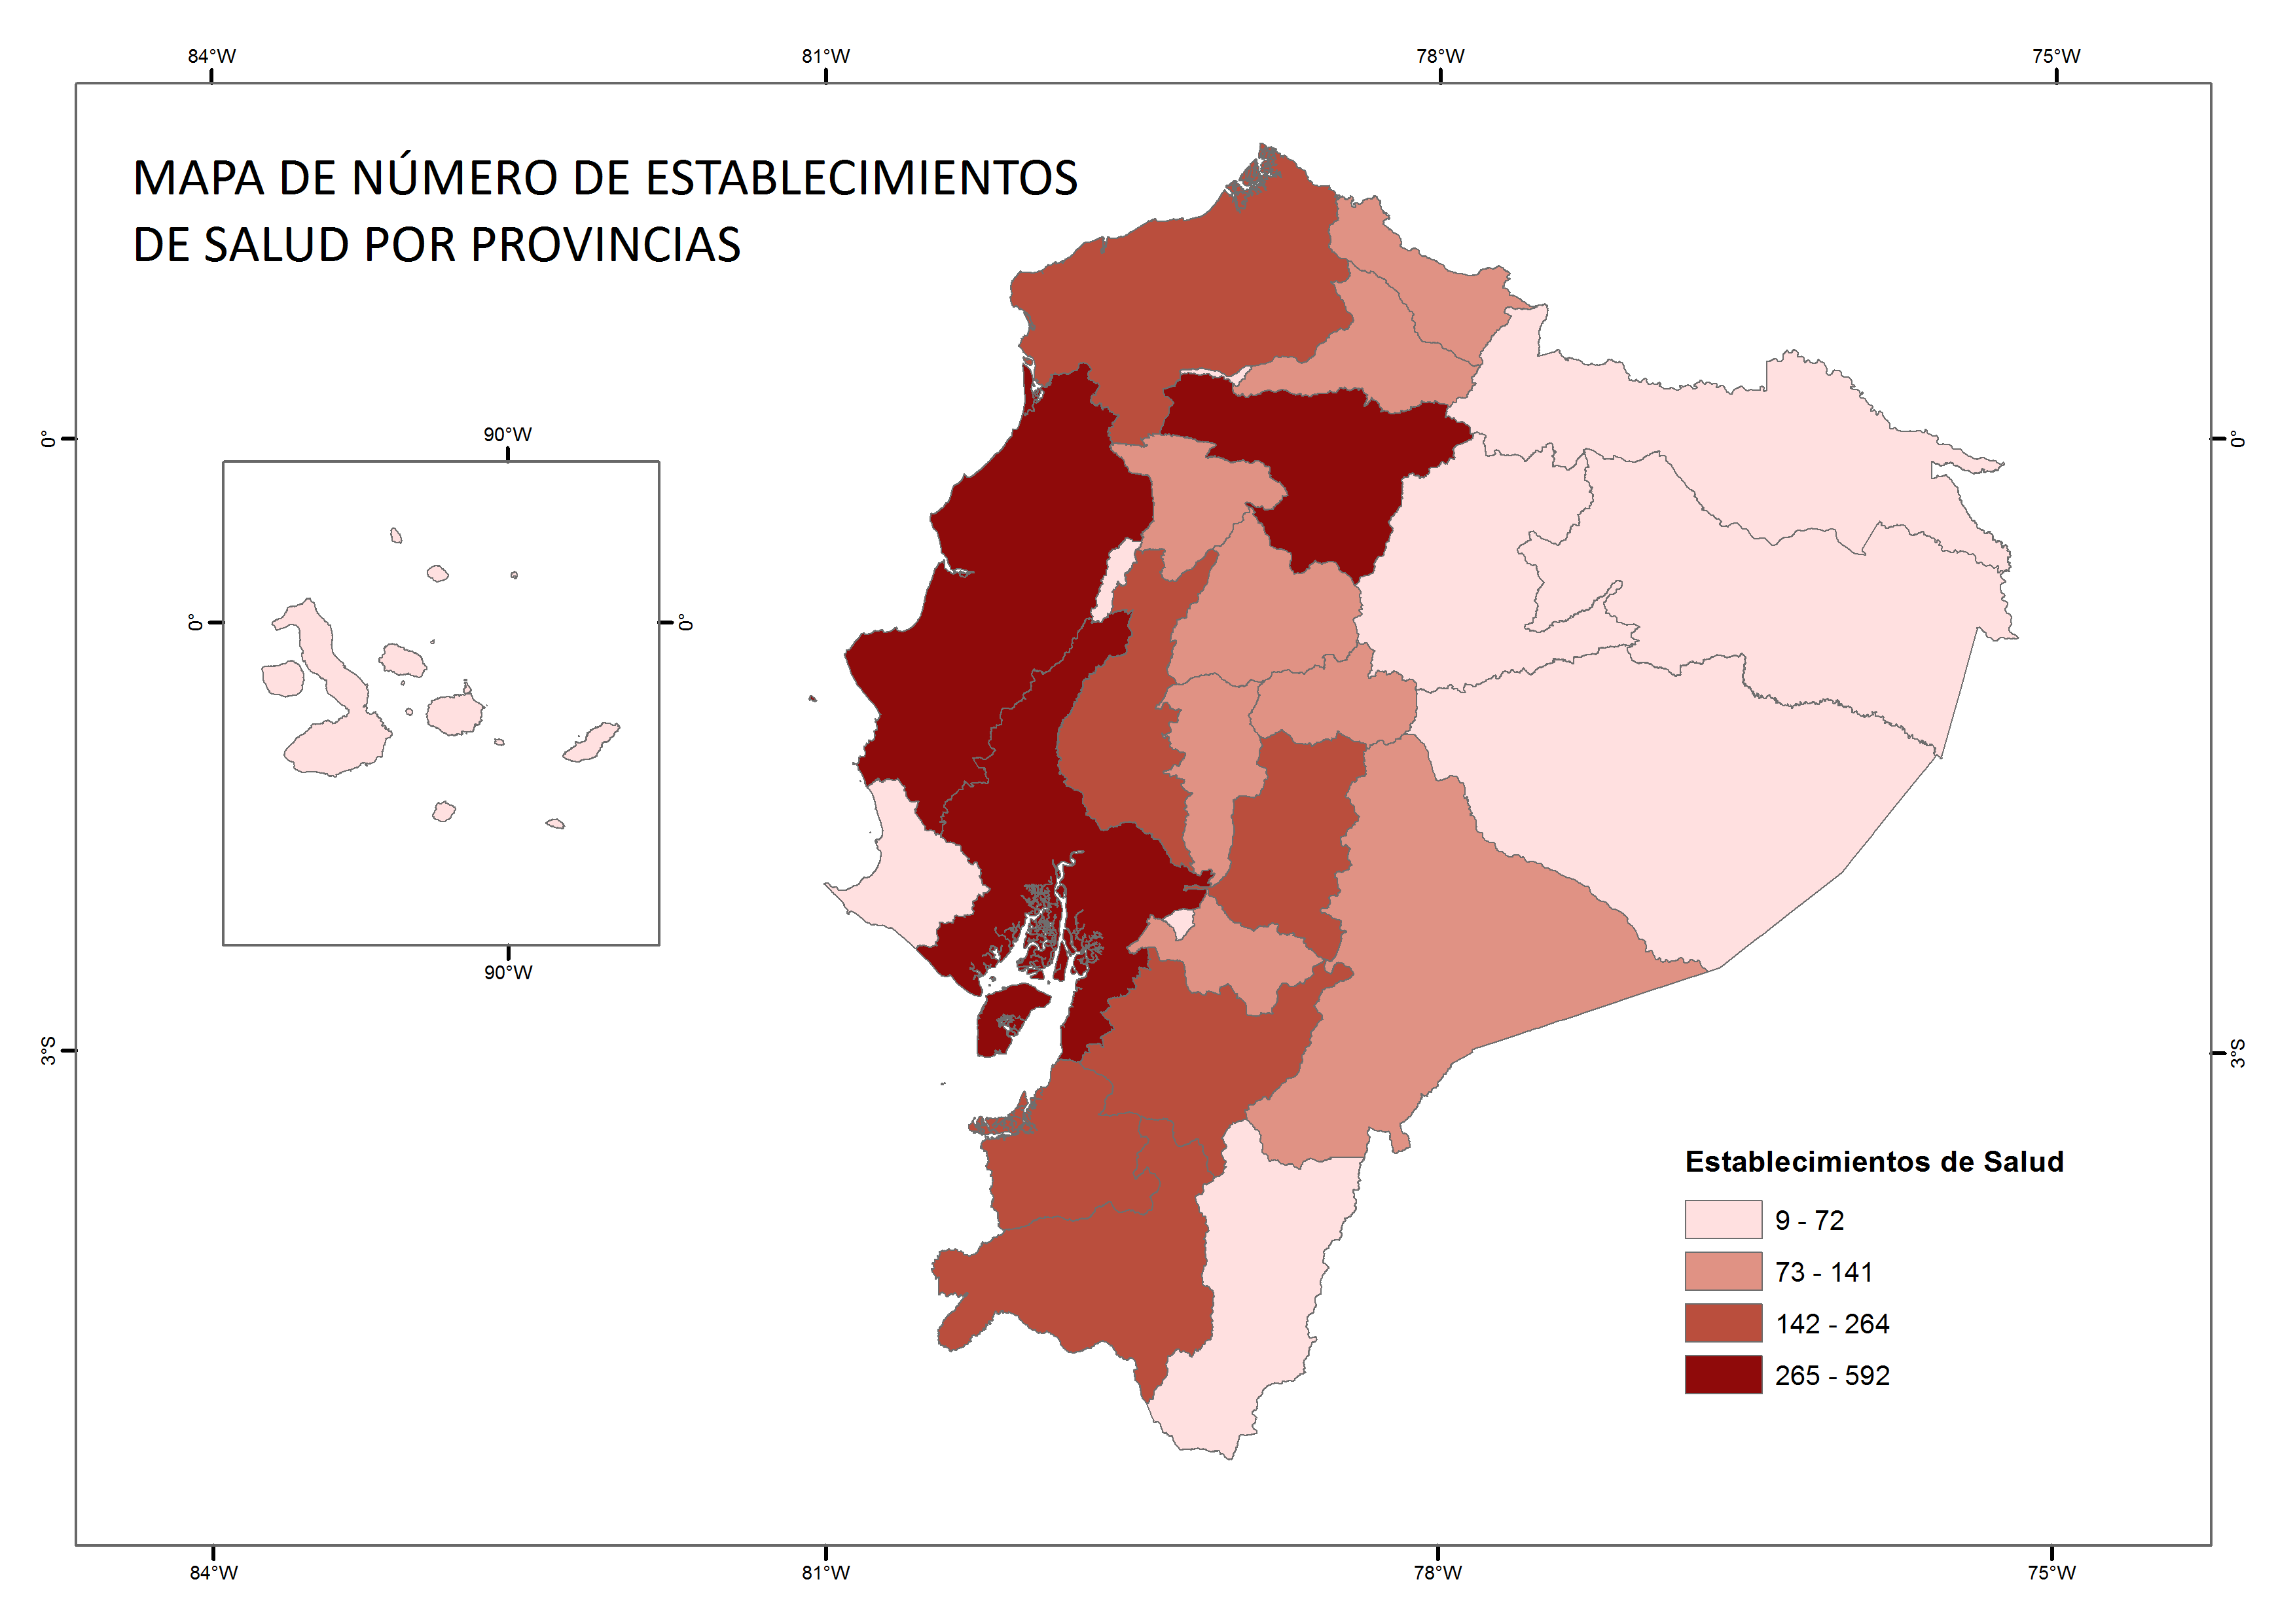
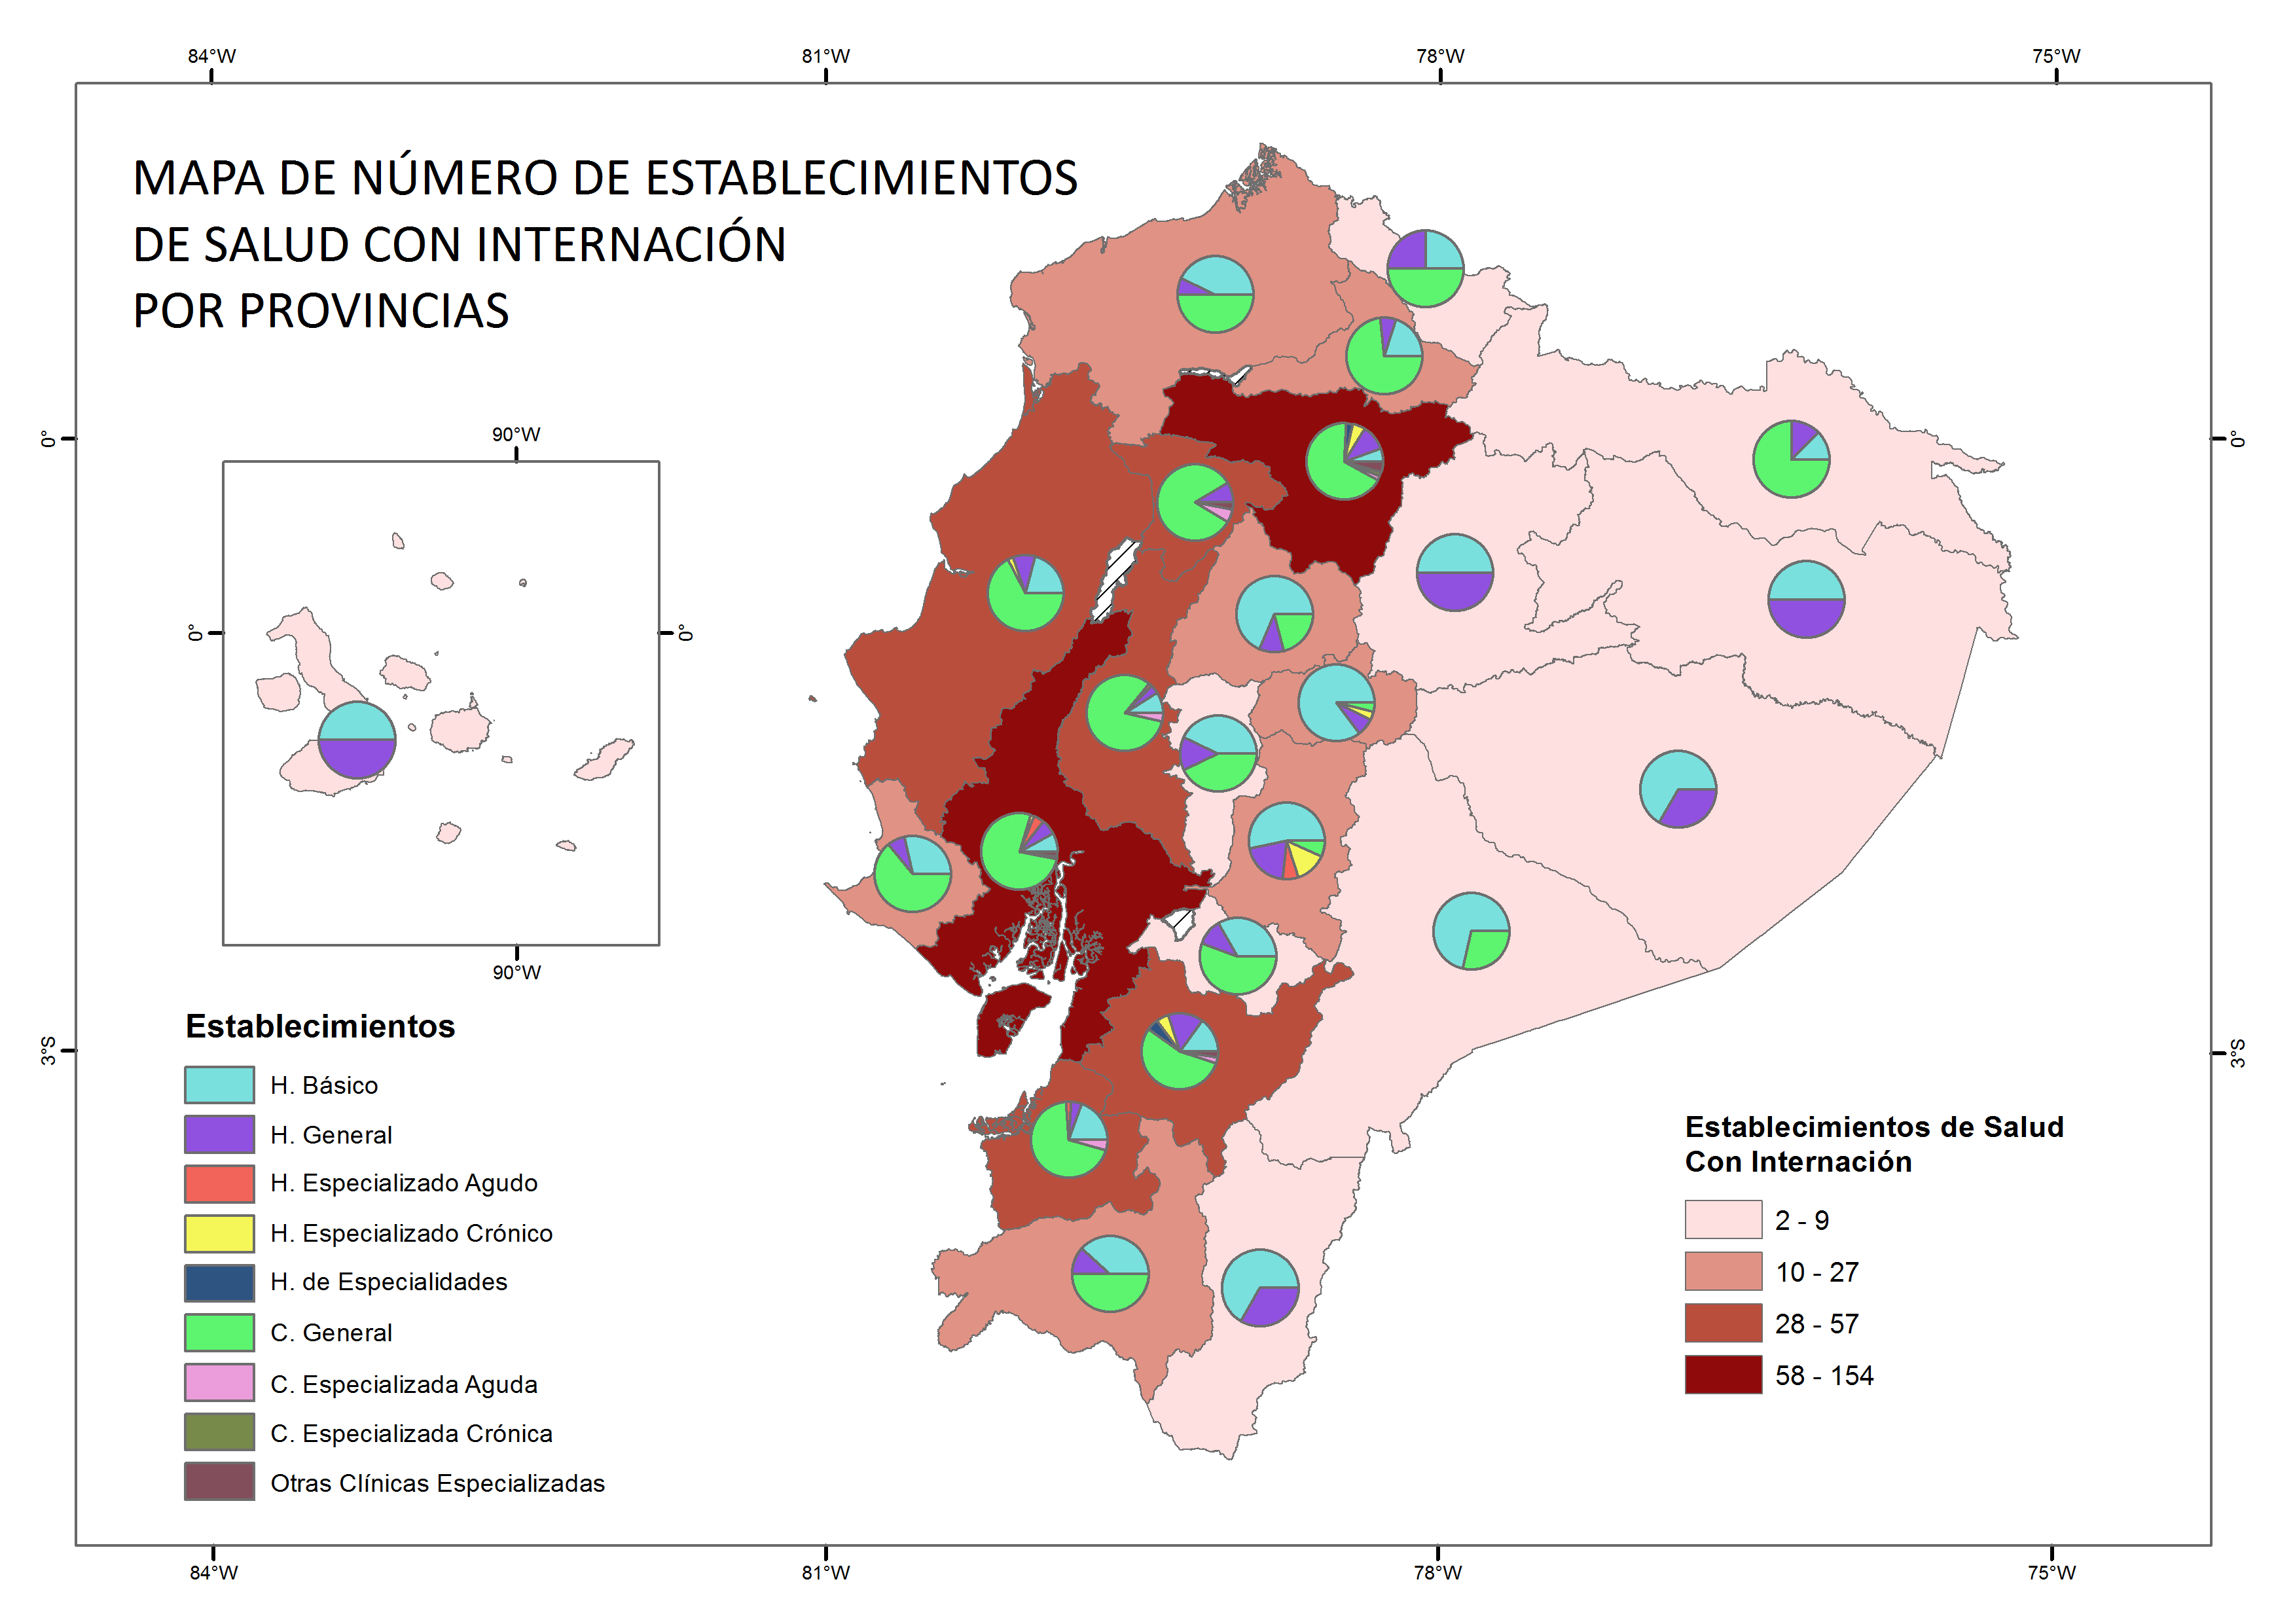
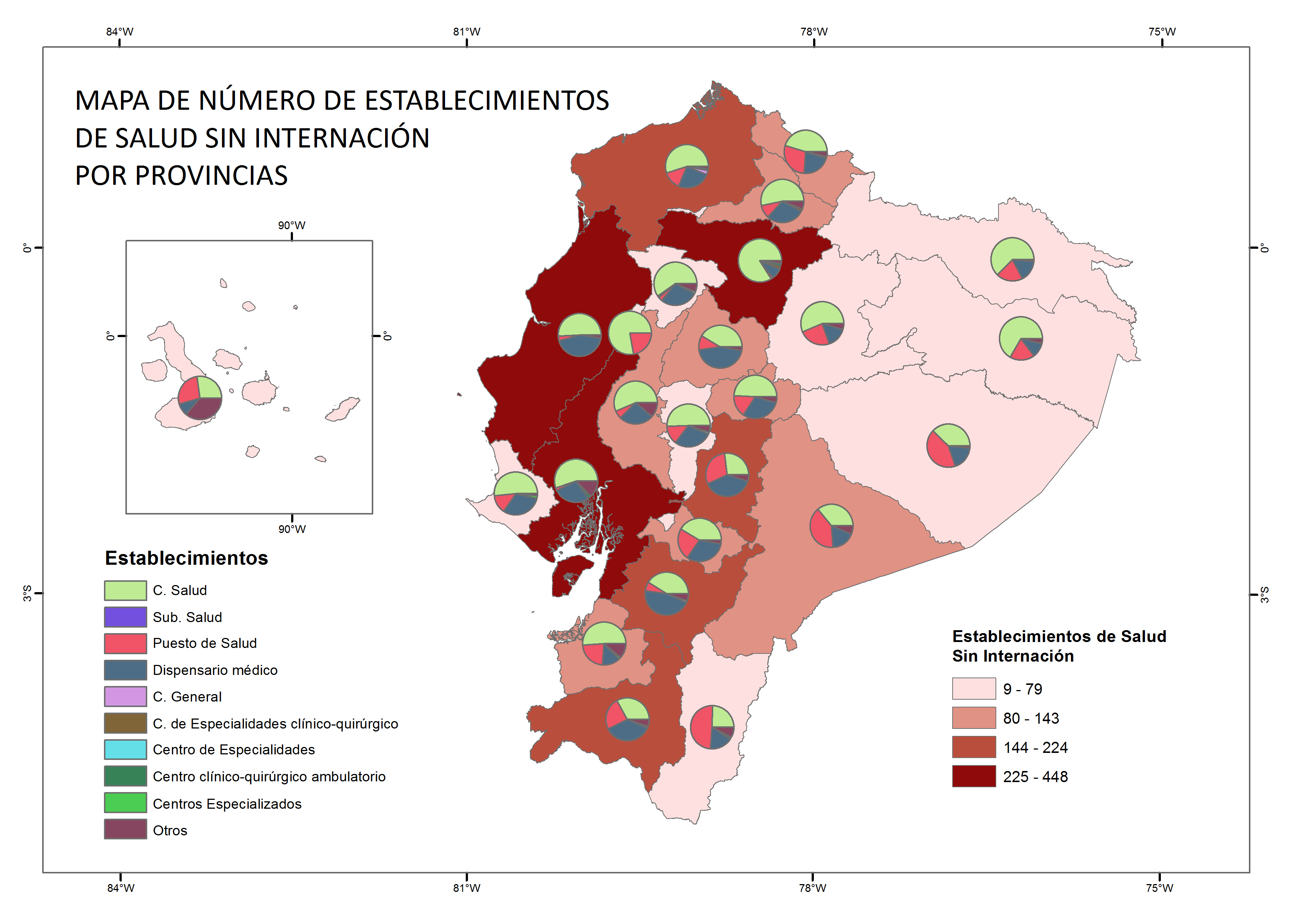
INDICE

4.2
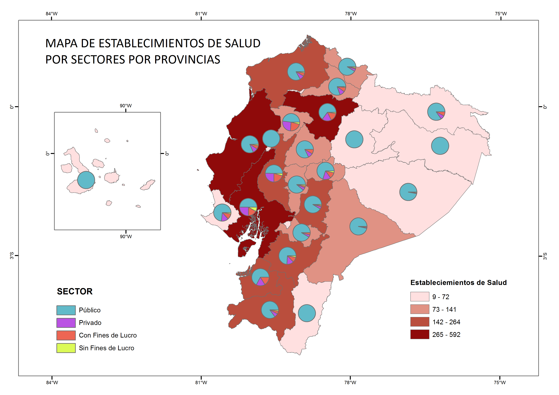
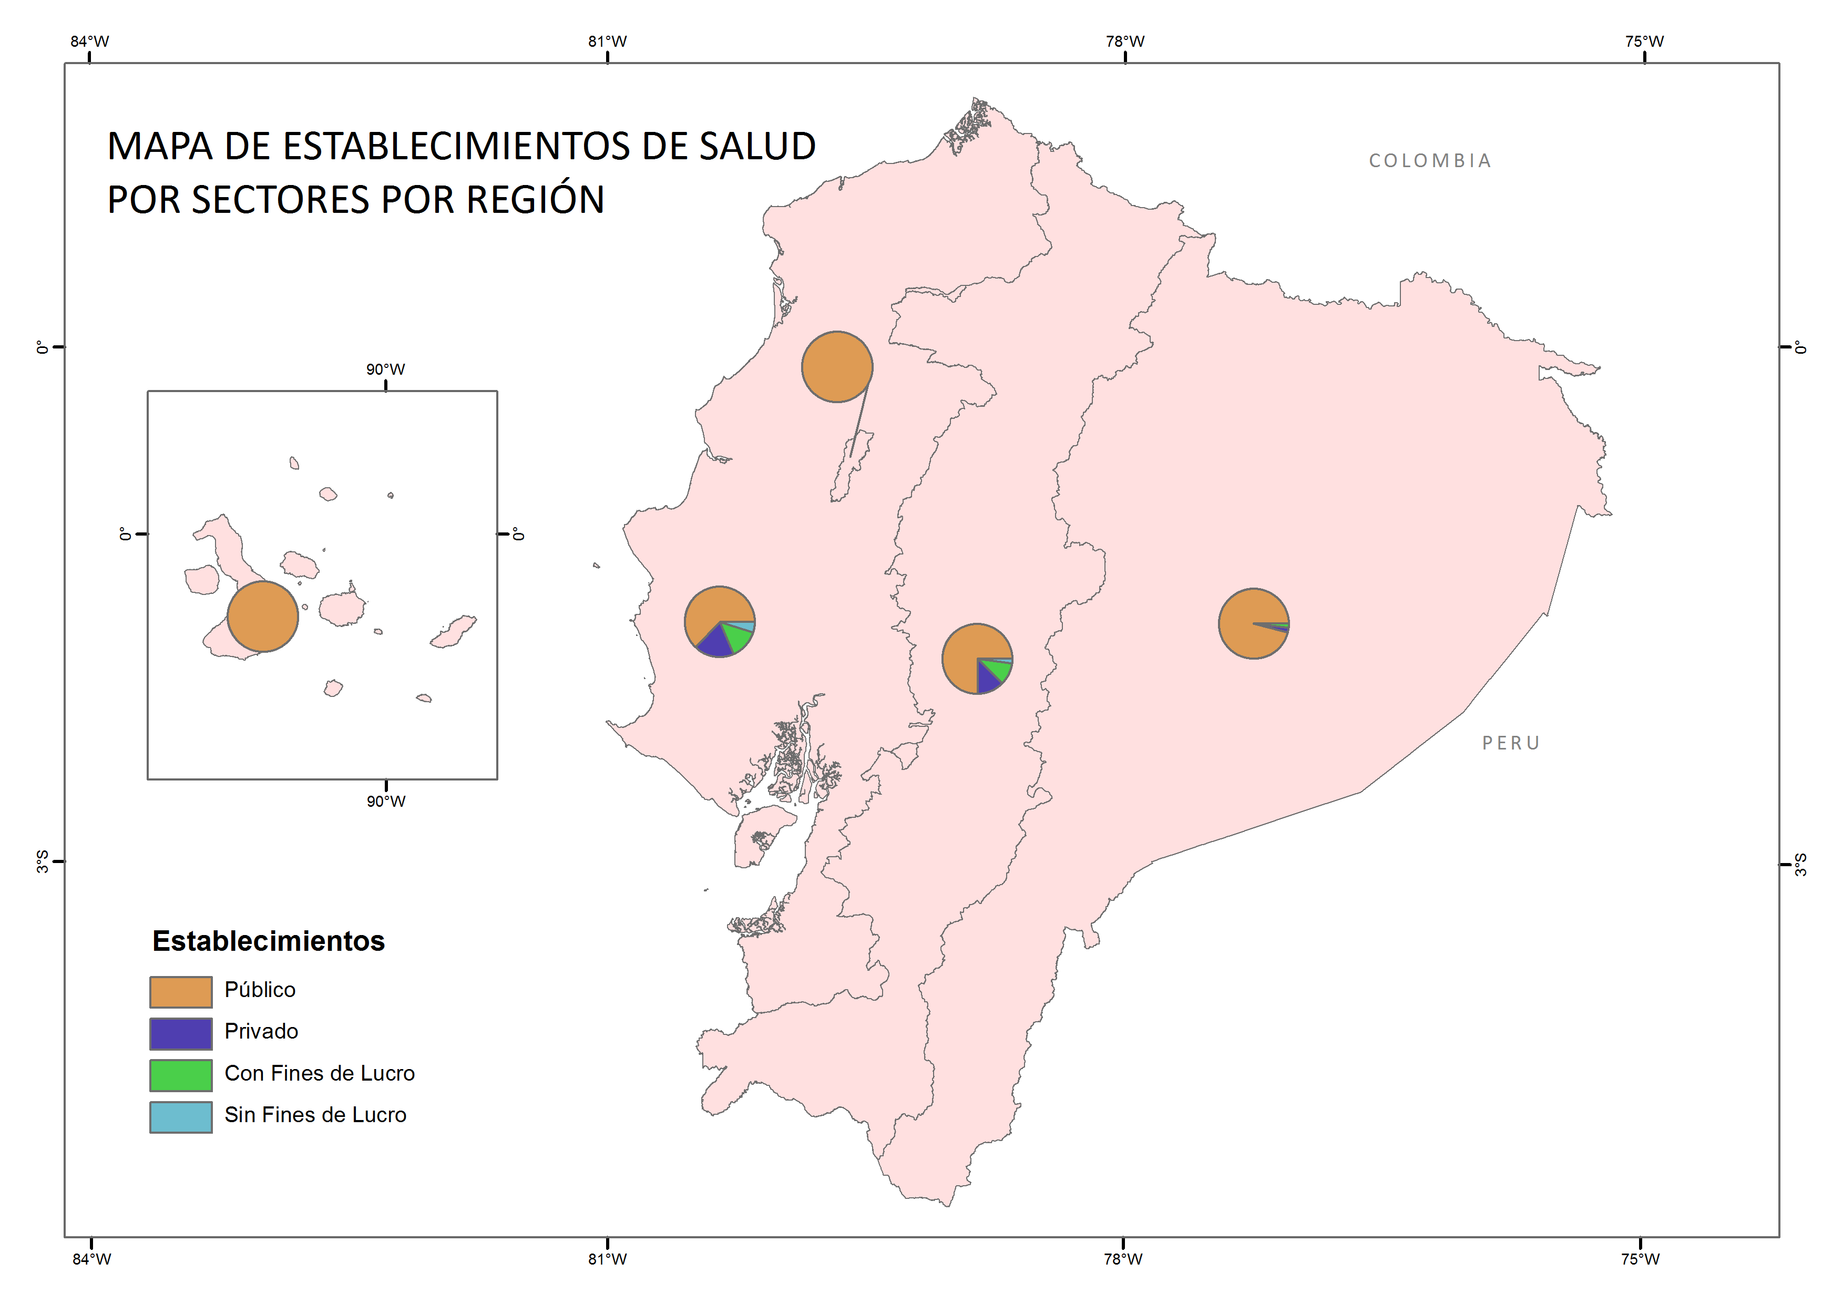
INDICE

4.3
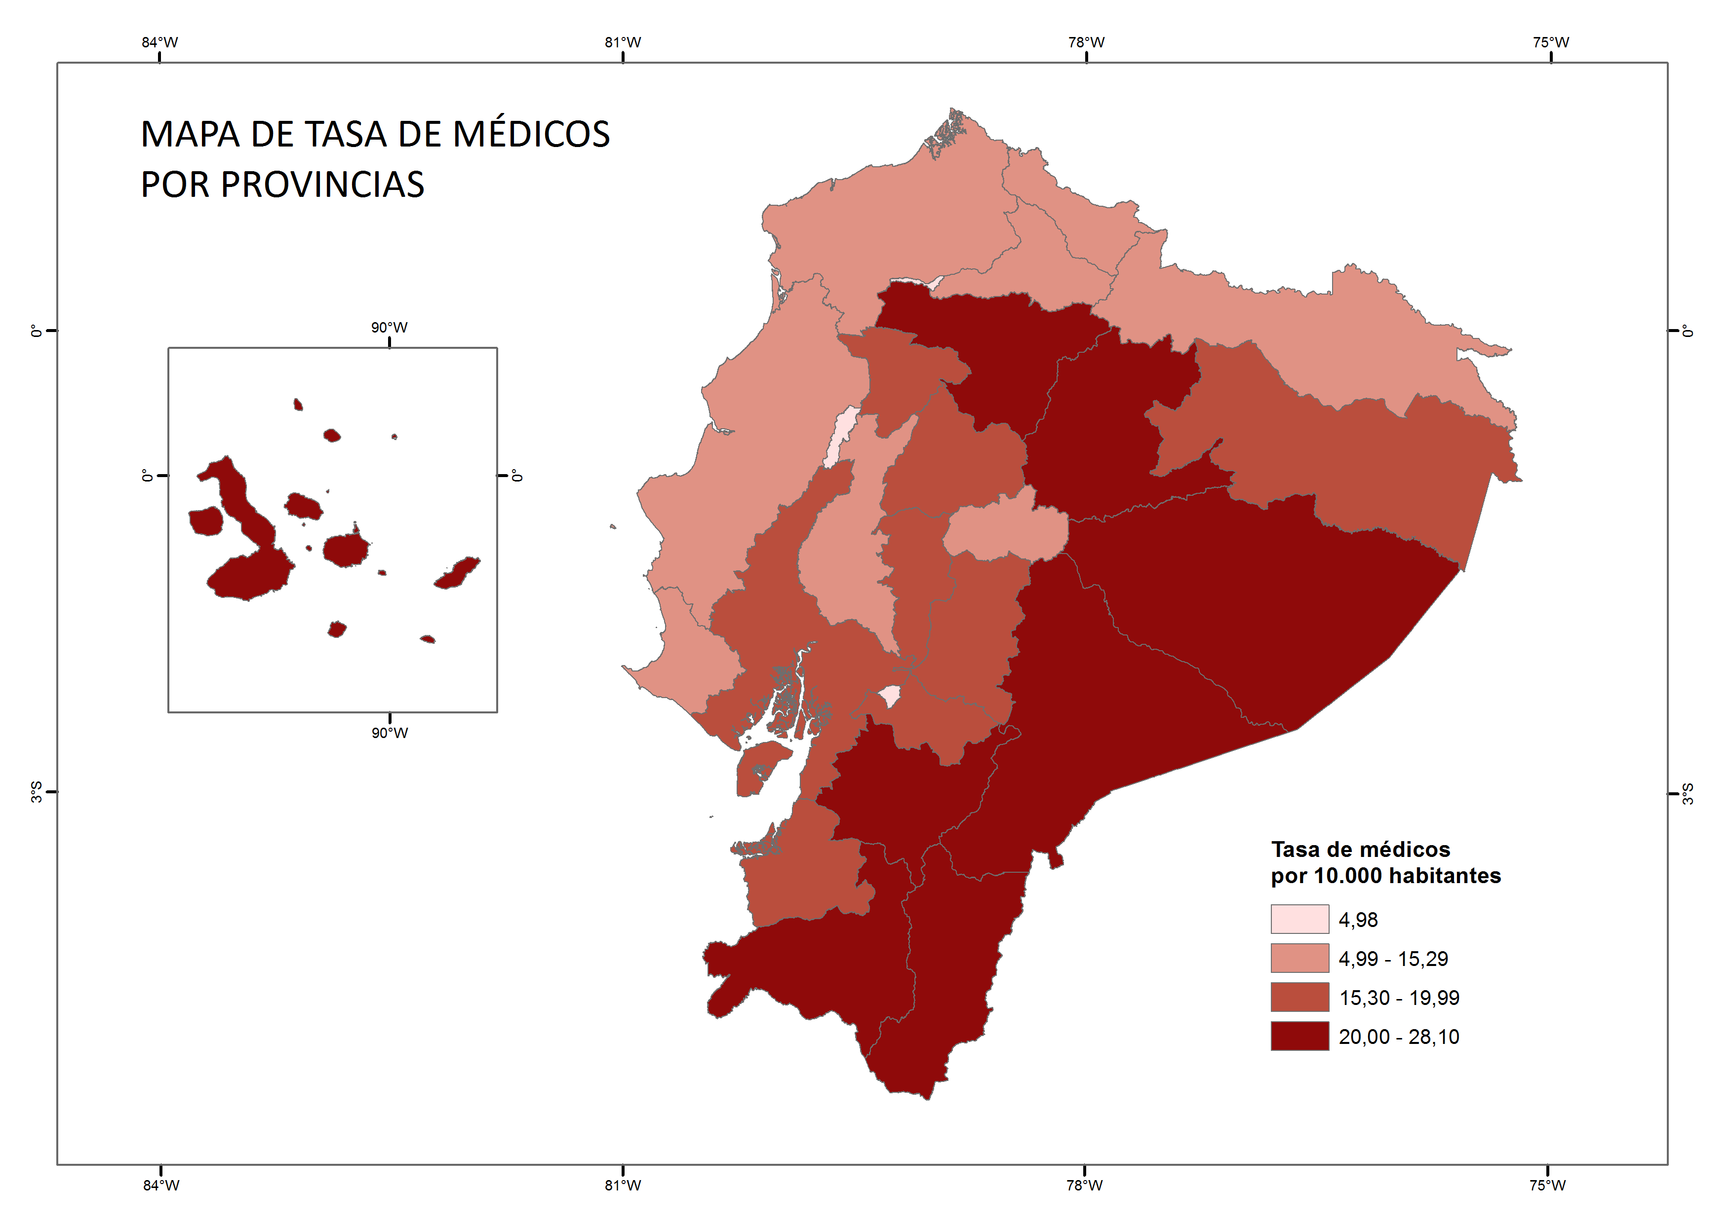
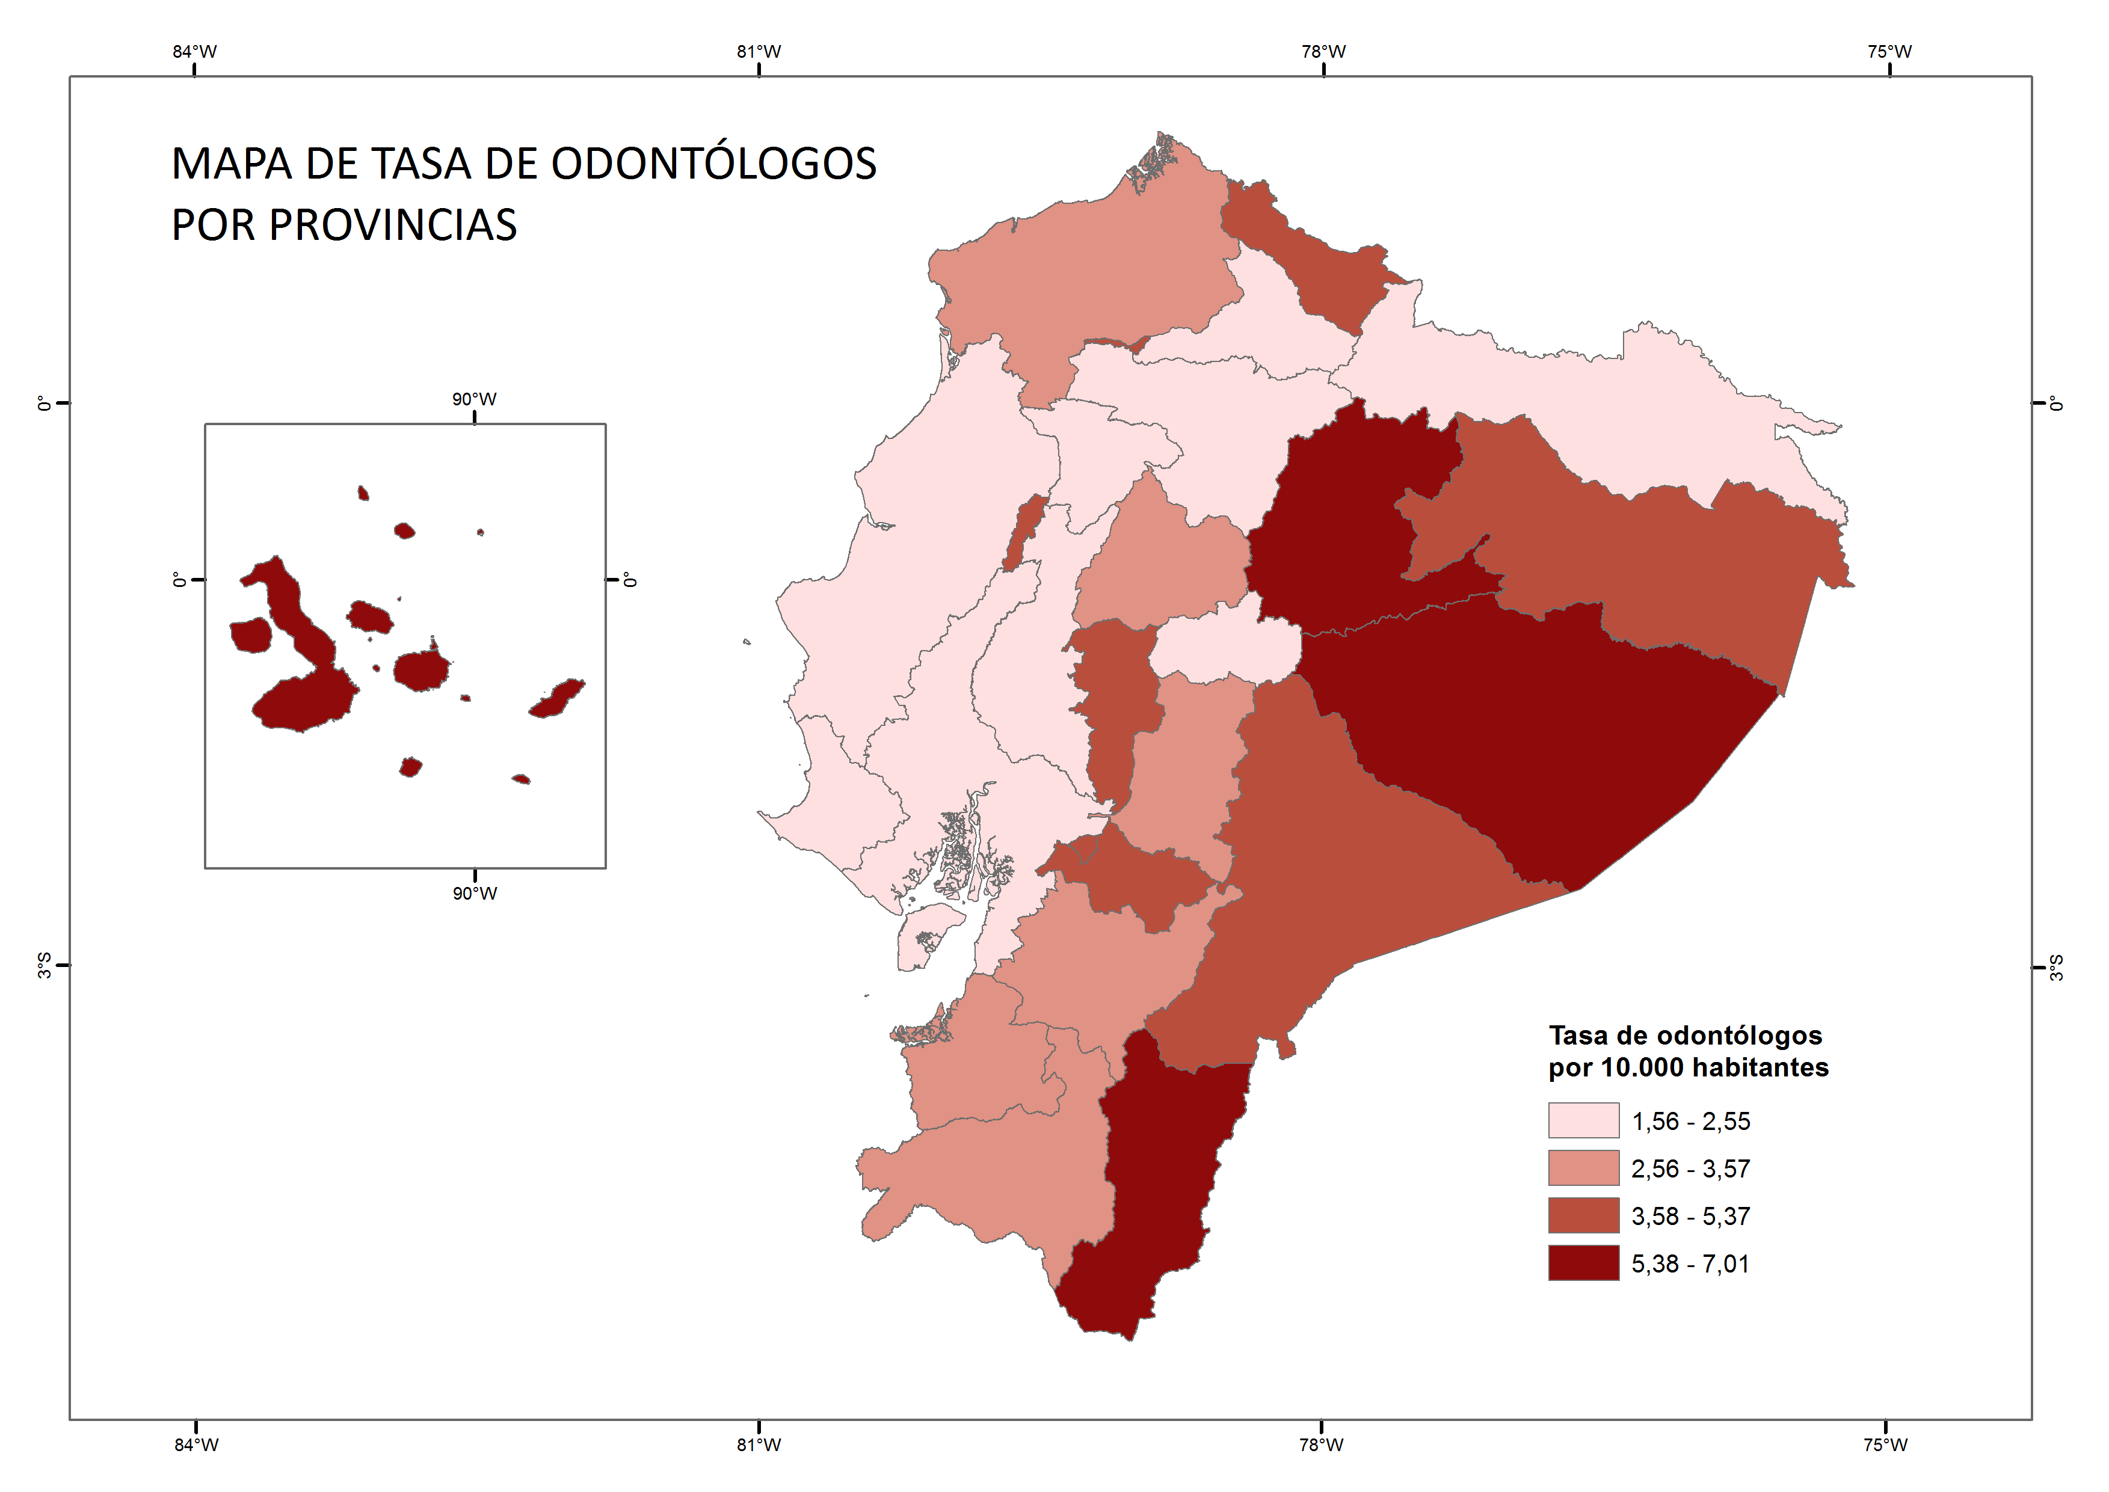
INDICE

4.4
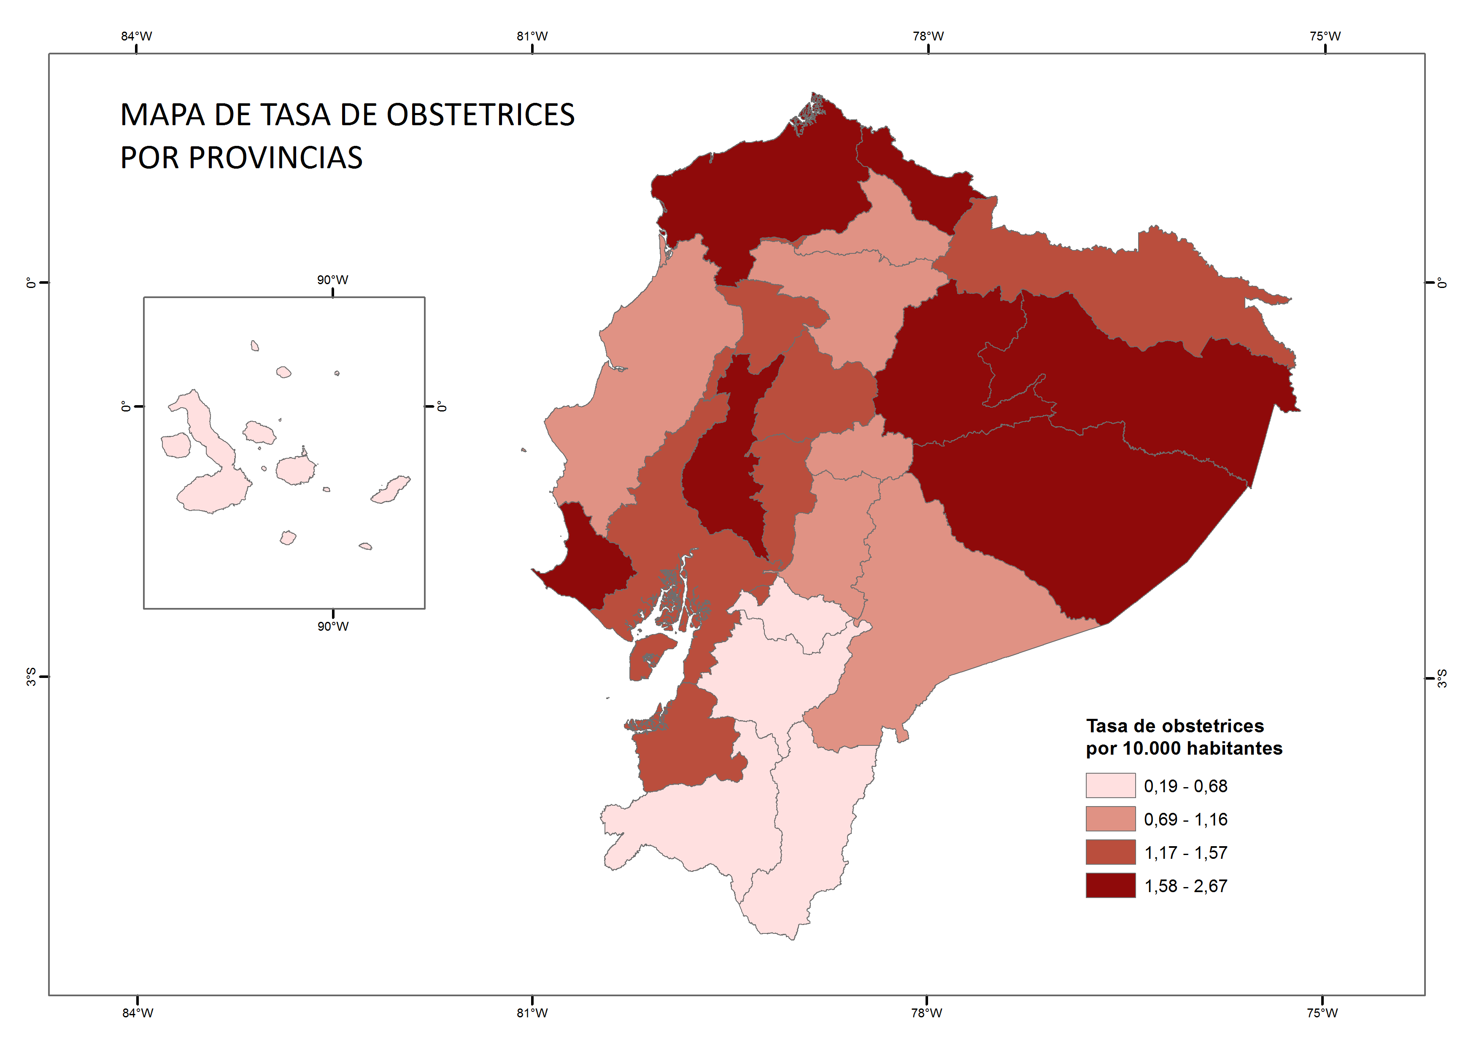
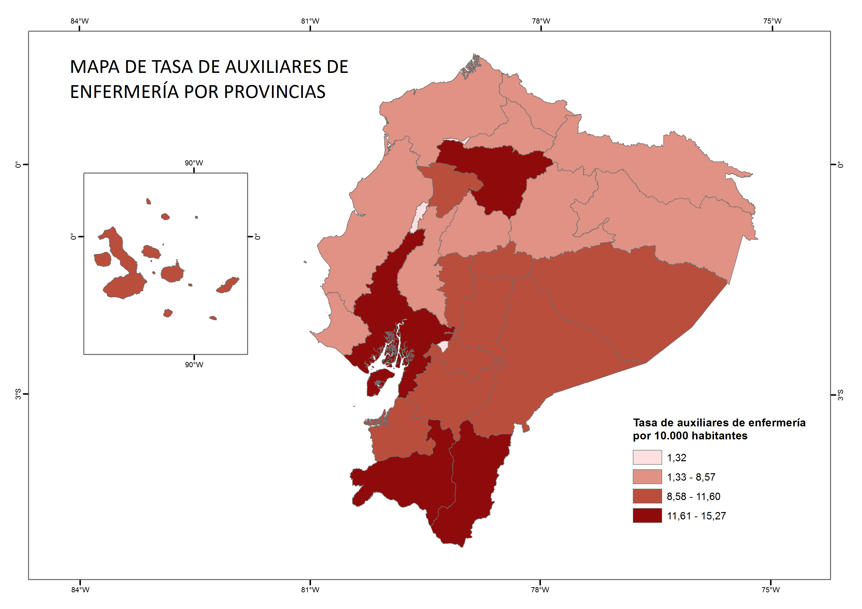
INDICE

